MH
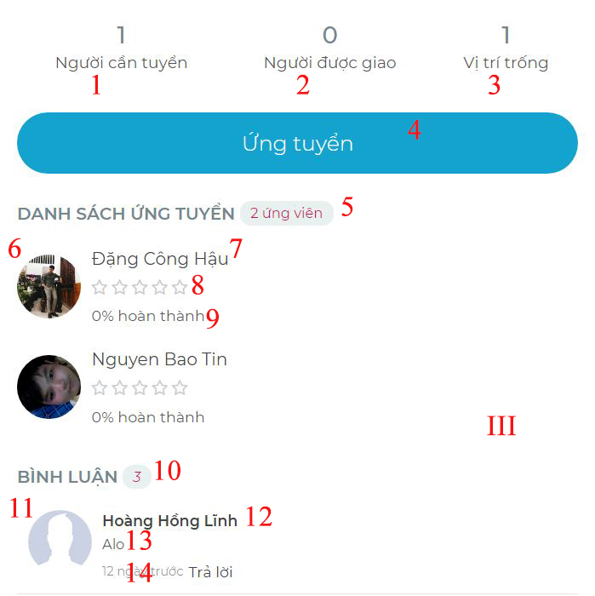
システム名 | YagiTech | 画面ID | Detail | 作成者 | HungNv | 更新者
サブシステム名 | YagiTech | 画面名 | Detail | 作成日 | 2019-06-07 | 更新日

画面イメージ
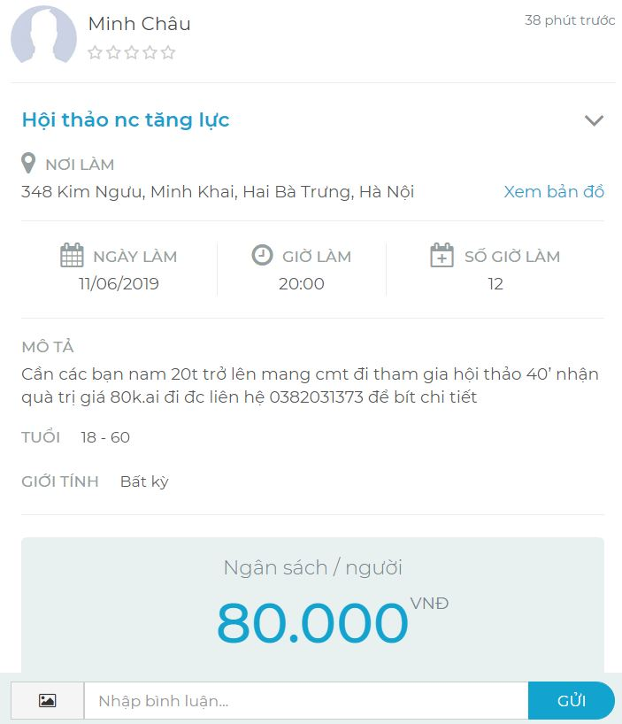
2
MH1
1
I
4
3

1
II
2

3
4
5

6

7

8

9

11
10
12

Follow
Màn hình chính
Màn hình danh sách công việc và biểu đồ
Màn hình chi tiết công việc
Click button "Tìm việc" | click vào một công việc trong list

 | click vào 1 công việc trên bản đồ

